PAI
HOJA 1 | CÓDIGO: CCE-DES-FM-15 VERSIÓN: 04 del 11 de dicimebre de 2023 |  |  | PLAN DE ACCIÓN INSTITUCIONAL -PAI- 2024 DE LA AGENCIA NACIONAL DE CONTRATACIÓN PÚBLICA -COLOMBIA COMPRA EFICIENTE-
OBJETIVO: | Presentar el plan de acción 2024 de la entidad como un instrumento mediante el cual las dependencias programan y realizan seguimiento a las estrategias, actividades e indicadores asociados a los objetivos estratégicos institucionales para el cumplimiento de los resultados definidos para la vigencia.
ALCANCE: | Este documento aplica para todas las dependencias de la Agencia Nacional de Contratación Pública - Colombia Compra Eficiente
MARCO LEGAL: | Ley 190 de 1995, artículo 48. Ley 1474 de 2011, artículo 74, Ley 1712 del 06 de marzo de 2014

ACCIONES POR DEPENDENCIA |  |  |  |  |  |  |  |  |  |  |  | REGISTRO DE AVANCE AL CUMPLIMIENTO POR ÁREA / TRIMESTRE
ÁREA | NUMERO DE ACCIONES ESTRATEGICAS POR ÁREA | PONDERACIÓN DE IMPACTO EN EL CUMPLIMIENTO DEL PAI | AVANCE PROGRAMADO ACUMULADO Q1 | AVANCE PROGRAMADO ACUMULADO Q2 | AVANCE PROGRAMADO ACUMULADO Q3 | AVANCE PROGRAMADO ACUMULADO Q4 | MEDICIÓN DE IMPACTO EN EL PAI Q1 | MEDICIÓN DE IMPACTO EN EL PAI Q2 | MEDICIÓN DE IMPACTO EN EL PAI Q3 | MEDICIÓN DE IMPACTO EN EL PAI Q 4 | ESCALA DE ACEPTACIÓN DE AREA | ÁREA | NUMERO DE ACCIONES ESTRATEGICAS POR ÁREA | AVANCE PROGRAMADO ACUMULADO Q1 | AVANCE CUMPLIMIENTO ACUMULADO Q1 | PORCENTAJE DE CUMPLIMIENTO Q1 | AVANCE PROGRAMADO ACUMULADO Q2 | AVANCE CUMPLIMIENTO ACUMULADO Q2 | PORCENTAJE DE CUMPLIMIENTO Q2 | AVANCE PROGRAMADO ACUMULADO Q3 | AVANCE CUMPLIMIENTO ACUMULADO Q3 | PORCENTAJE DE CUMPLIMIENTO Q3 | AVANCE PROGRAMADO ACUMULADOQ4 | AVANCE CUMPLIMIENTO ACUMULADO Q4 | PORCENTAJE DE CUMPLIMIENTO Q4
DIRECCIÓN GENERAL | 8 | 10% | #DIV/0! | #DIV/0! | #DIV/0! | #DIV/0! | #DIV/0! | #DIV/0! | #DIV/0! | #DIV/0! | EN PROCESO DE GESTIÓN EN LA VIGENCIA | DIRECCIÓN GENERAL | 8 | #DIV/0! | #DIV/0! | #DIV/0! | #DIV/0! | #DIV/0! | #DIV/0! | #DIV/0! | #DIV/0! | #DIV/0! | #DIV/0! | #DIV/0! | #DIV/0!
SUB DIRECCIÓN GESTION CONTRACTUAL | 11 | 20% | #DIV/0! | #DIV/0! | #DIV/0! | #DIV/0! | #DIV/0! | #DIV/0! | #DIV/0! | #DIV/0! | EN PROCESO DE GESTIÓN EN LA VIGENCIA | SUB DIRECCIÓN GESTION CONTRACTUAL | 11 | #DIV/0! | #DIV/0! | #DIV/0! | #DIV/0! | #DIV/0! | #DIV/0! | #DIV/0! | #DIV/0! | #DIV/0! | #DIV/0! | #DIV/0! | #DIV/0!
SUB DIRECCIÓN NEGOCIOS | 4 | 20% | 0.00% | 0.00% | 0.00% | 0.00% | 0% | 0.00% | 0% | 0.00% | EN PROCESO DE GESTIÓN EN LA VIGENCIA | SUB DIRECCIÓN NEGOCIOS | 4 | 0.00% | 0.00% | #DIV/0! | 0.00% | 0.00% | #DIV/0! | 0.00% | 0.00% | #DIV/0! | 0.00% | 0.00% | #DIV/0!
SUB DIRECCIÓN EMAE | 8 | 20% | #DIV/0! | #DIV/0! | #DIV/0! | #DIV/0! | #DIV/0! | #DIV/0! | #DIV/0! | #DIV/0! | EN PROCESO DE GESTIÓN EN LA VIGENCIA | SUB DIRECCIÓN EMAE | 8 | #DIV/0! | #DIV/0! | #DIV/0! | #DIV/0! | #DIV/0! | #DIV/0! | #DIV/0! | #DIV/0! | #DIV/0! | #DIV/0! | #DIV/0! | #DIV/0!
SUB DIRECCIÓN IDT | 11 | 20% | #DIV/0! | #DIV/0! | #DIV/0! | #DIV/0! | #DIV/0! | #DIV/0! | #DIV/0! | #DIV/0! | EN PROCESO DE GESTIÓN EN LA VIGENCIA | SUB DIRECCIÓN IDT | 11 | #DIV/0! | #DIV/0! | #DIV/0! | #DIV/0! | #DIV/0! | #DIV/0! | #DIV/0! | #DIV/0! | #DIV/0! | #DIV/0! | #DIV/0! | #DIV/0!
SECRETARÍA GENERAL | 15 | 10% | #DIV/0! | #DIV/0! | #DIV/0! | #DIV/0! | #DIV/0! | #DIV/0! | #DIV/0! | #DIV/0! | EN PROCESO DE GESTIÓN EN LA VIGENCIA | SECRETARÍA GENERAL | 15 | #DIV/0! | #DIV/0! | #DIV/0! | #DIV/0! | #DIV/0! | #DIV/0! | #DIV/0! | #DIV/0! | #DIV/0! | #DIV/0! | #DIV/0! | #DIV/0!
TOTAL | 57 | 100% |  |  |  |  |  |  |  |  | EN PROCESO DE GESTIÓN EN LA VIGENCIA
 |  |  |  |  | #DIV/0!
DISTRIBUCIÓN DE ACCIONES ESTRATEGICAS 2024 |  |  |  |  |  |  |  |  |  |  |  | METODOLOGÍA DE SEGUIMIENTO
 |  |  |  |  |  |  |  |  |  |  |  | 1. Cada mes, las áreas de la ANCPCCE en cabeza de la primera línea de defensa debe reportar los avances con soportes del cumplimiento a la segunda línea de defensa en cabeza de Planeación de la Dirección General mediante el mecanismo o la herramienta que se determine para dicho cumplimiento. 2. Los avances de reporte deben responder al 100% de los entregables planeados en este documento, no borradores o documentos preliminares. Por ejemplo si su entregable es un informe o un documento aprobado; no se podrá cuantificar, ni se recibirá si se entrega en documento borrador, documento con avance parcial, sin firmas y sin atributos de calidad e identificación, fecha, seguimiento y control. 3. La forma de cuantificar el cumplimiento del avance en el plan de acción será sobre el total de actividades del año y peso ponderado de la actividad. Es decir, si su actividad se cumple en totalidad hasta el ultimo trimestre del año, estas solo se cuantificaran de manera agregada hasta ese momento. 4. La sumatoria de las actividades son acumuladas no se dará cumplimiento de 100% por cada Q, es decir, si las áreas tienen planeado el 25% de su ejecución en el primer Q. Este será el valor reflejado de avance. Por otra parte si su área tiene planeado solo el 10% de avance en el primer Q solo se le reflejara este avance. 5. En caso de adelantar actividades, por favor informe en su registro para que la segunda línea de defensa cuantifique su avance. 6. Recuerde que las reprogramaciones a su plan de acción se deben hacer con anterioridad al vencimiento de estas. y se registrarán en el control de cambios de este documento.
DISTRIBUCION DE ACCIONES ESTRATEGICAS PAI 2024

INDICADORES DE COLOR AL CUMPLIMIENTO ACUMULADO DEL PLAN |  |  |  |  |  |  |  |  |  |  |  | CONTENIDO DE DOCUMENTO DE PLAN DE ACCIÓN
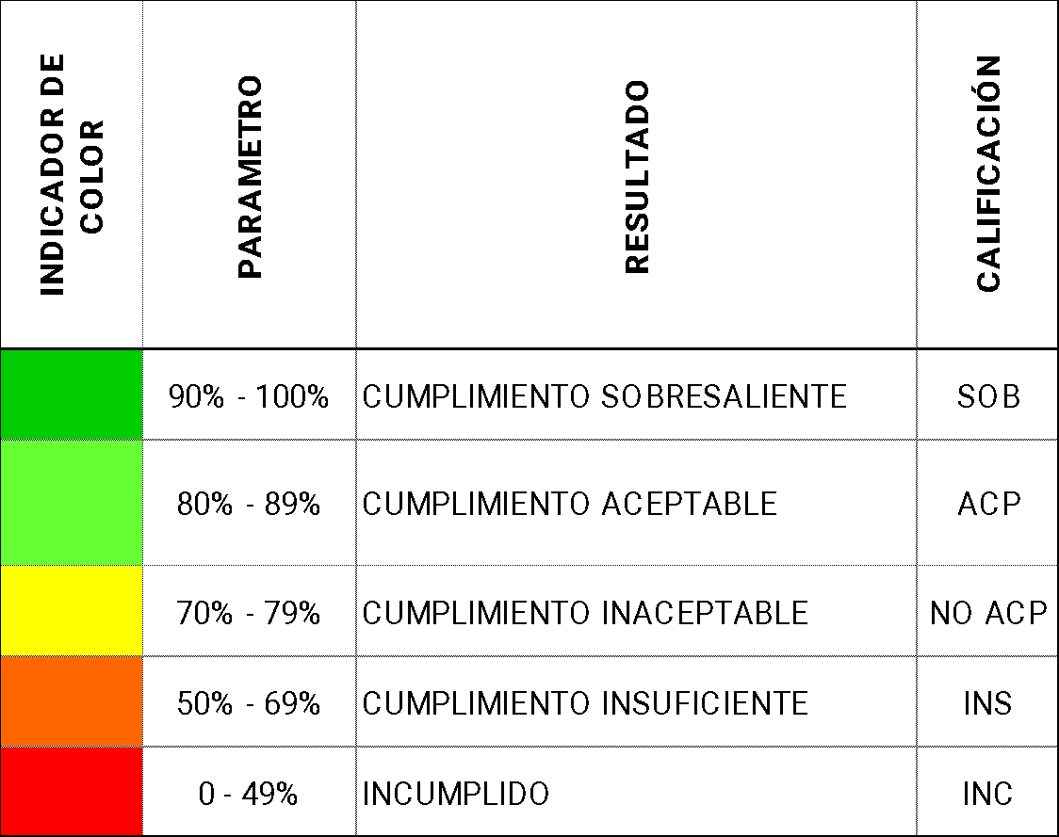 |  |  |  |  |  |  |  |  |  |  |  | HOJA 1. PAI. Presentación - introducción Plan de Acción Institucional 2022. HOJA 2. PAI 2024. Acciones programadas para la ejecución del plan de acción institucional de la vigencia 2022. HOJA 3. Objetivos Estratégicos. Consolida los objetivos planteados en Plan Estratégico Institucional 2019 - 2022. HOJA 4. Control de Ajustes PAI. Configura el formato para el registro y trazabilidad de la solicitud de ajustes al contenido de este documento. HOJA 5. Control de Formato. Configura la trazabilidad de ajustes del formato PAI CCE-DES-FM-15

Seguimiento PAI
HOJA 3 |  | CÓDIGO: CCE-DES-FM-15 VERSIÓN: 04 del 11 de dicimebre de 2023 |  | SEGUIMIENTO PLAN DE ACCIÓN INSTITUCIONAL - PAI 2022 DE LA AGENCIA NACIONAL DE CONTRATACIÓN PÚBLICA - COLOMBIA COMPRA EFICIENTE |  |  |  |  |  |  |  |  |  |  |  |  |  |  |  |  |  |  |  |  | 
No. ITEM | PRODUCTOS |  |  | FECHAS |  | MÉTRICA |  |  |  |  |  |  |  |  |  |  | SEGUIMIENTO TRIMESTRAL PLAN DE ACCIÓN
 | ID | Actividad | Entregable | INICIO | FIN | Meta / Indicador | Formula | Meta 1Q | Meta 2Q | Meta 3Q | Meta 4Q | Peso | Avance programado acumulado Q1 | Avance programado acumulado Q2 | Avance programado acumulado Q3 | Avance programado acumulado Q4 | CUMPLIMIENTO Q1 | CUMPLIMIENTO Q2 | CUMPLIMIENTO Q3 | CUMPLIMIENTO Q4 | CUANTIFICACIÓN Q1 | CUANTIFICACIÓN Q2 | CUANTIFICACIÓN Q3 | CUANTIFICACIÓN Q4 | OBSERVACIONES LINK EVIDENCIAS
1 | SN1 |  |  |  |  |  |  | 10 | 10 | 10 | 10 |  | 0.00% | 0.00% | 0.00% | 0.00% |  |  |  |  | 0.00% | 0.00% | 0.00% | 0.00%
 |  | 1 Accion |  |  |  |  |  |  |  |  |  | 0% | 0.00% | 0.00% | 0.00% | 0.00% |  |  |  |  | 0.00% | 0.00% | 0.00% | 0.00%
2 | GC1 |  |  |  |  |  |  |  |  |  |  |  | #DIV/0! | #DIV/0! | #DIV/0! | #DIV/0! |  |  |  |  | #DIV/0! | #DIV/0! | #DIV/0! | #DIV/0!
 |  | 1 Accion |  |  |  |  |  |  |  |  |  | 0% | #DIV/0! | #DIV/0! | #DIV/0! | #DIV/0! |  |  |  |  | #DIV/0! | #DIV/0! | #DIV/0! | #DIV/0!
3 | IDT 1 |  |  |  |  |  |  |  |  |  |  |  | #DIV/0! | #DIV/0! | #DIV/0! | #DIV/0! |  |  |  |  | #DIV/0! | #DIV/0! | #DIV/0! | #DIV/0!
 |  | 1 Accion |  |  |  |  |  |  |  |  |  | 0% | #DIV/0! | #DIV/0! | #DIV/0! | #DIV/0! |  |  |  |  | #DIV/0! | #DIV/0! | #DIV/0! | #DIV/0!
4 | EMAE 1 |  |  |  |  |  |  |  |  |  |  |  | #DIV/0! | #DIV/0! | #DIV/0! | #DIV/0! |  |  |  |  | #DIV/0! | #DIV/0! | #DIV/0! | #DIV/0!
 |  | 1 Accion |  |  |  |  |  |  |  |  |  | 0% | #DIV/0! | #DIV/0! | #DIV/0! | #DIV/0! |  |  |  |  | #DIV/0! | #DIV/0! | #DIV/0! | #DIV/0!
5 | SG1 |  |  |  |  |  |  |  |  |  |  |  | #DIV/0! | #DIV/0! | #DIV/0! | #DIV/0! |  |  |  |  | #DIV/0! | #DIV/0! | #DIV/0! | #DIV/0!
 |  | 1 Accion |  |  |  |  |  |  |  |  |  | 0% | #DIV/0! | #DIV/0! | #DIV/0! | #DIV/0! |  |  |  |  | #DIV/0! | #DIV/0! | #DIV/0! | #DIV/0!
6 | DG01 |  |  |  |  |  |  |  |  |  |  |  | #DIV/0! | #DIV/0! | #DIV/0! | #DIV/0! |  |  |  |  | #DIV/0! | #DIV/0! | #DIV/0! | #DIV/0!
 |  | 1 Accion |  |  |  |  |  |  |  |  |  | 0% | #DIV/0! | #DIV/0! | #DIV/0! | #DIV/0! |  |  |  |  | #DIV/0! | #DIV/0! | #DIV/0! | #DIV/0!

Objetivos Estratégicos
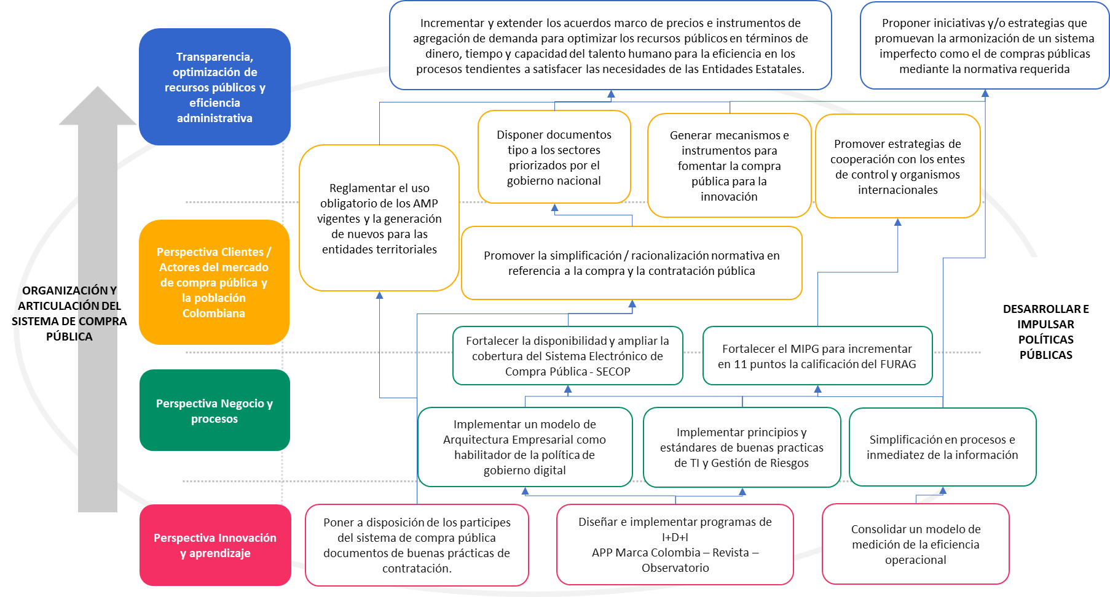
No. | LÍNEAS ESTRATÉGICAS | OBJETIVO ESTRATÉGICO | DESCRIPCIÓN
1 | Economía popular y comunitaria Transparencia Ambiente y Transición energética | Establecer lineamientos técnicos, conceptuales o metodológicos para la consolidación y democratización del Sistema de Compra Pública, mediante la elaboración y difusión de instrumentos o herramientas normativos sostenibles, estratégicos o innovadores que promuevan la inclusión de todas las partes interesadas del Sistema de Compra Pública. | El propósito es optimizar los procesos de compra y contratación pública y fomentar la transparencia en el uso de los recursos públicos, para lo cual es esencial disponer instrumentos o herramientas técnicas y normativas adecuadas, las cuales deben incluir directrices específicas que fomenten la compra pública sostenible, estratégica e innovadora; lo que a su vez facilitará la adopción de buenas prácticas en materia de la política de compra y contratación. En este sentido, se aporta a la democratización de la compra pública, en línea con las metas y enfoques del Gobierno Nacional, materializando la inclusión de actores de la economía popular y comunitaria en el Sistema de Compra Pública.
2 | Economía popular y comunitaria Colombia sin hambre Ambiente y Transición energética Paz Total | Promover la compra pública estratégica como factor del desarrollo económico, contribuyendo a la dinamización del desarrollo regional en diferentes sectores del mercado y de la economía popular, a través de mecanismos de agregación de demanda. | Se busca desarrollar mecanismos de agregación de demanda que fortalezcan el desarrollo regional de encadenamientos productivos, y amplíen la participación de actores en el Sistema de Compra Pública. Esto se llevará a cabo mediante la promoción de la compra pública estratégica, innovadora y sostenible en los mecanismos desarrollados por la Agencia, impulsando la inclusión de actores de la economía popular en el mercado, para generar una mayor diversidad y alcance de la participación de estos agentes económicos.
3 | Economía popular y comunitaria Transparencia | Consolidar un marco de gobernanza para la gestión del conocimiento e información del sistema de compras y contratación, fortaleciendo los procesos de innovación y desarrollo tecnológico con el fin de impulsar la transparencia y fomentar la participación de actores en el sistema electrónico de contratación pública. | Se busca promover la transparencia en la compra y contratación pública a través de la implementación de una sólida Gobernanza de datos y el desarrollo de una plataforma de compras públicas propia mediante procesos innovadores. Esta plataforma tiene como objetivo la soberanía y autonomía de la información que permita mejorar la eficiencia, la disponibilidad de datos y la transaccionalidad en la compra y contratación pública, enfocándose prioritariamente en la participación de actores de la economía popular y comunitaria. Además, contempla el análisis de información sobre el sistema de compras públicas y sus diversos actores.
4 | Transparencia Educación Economía popular y comunitaria Paz total | Fomentar la participación e inclusión de actores del Sistema de Compra Pública a través de mecanismos que promuevan la apropiación y difusión del conocimiento, fortalezcan sus capacidades, y mejoren el relacionamiento con la ciudadanía y grupos de valor. | Esta encaminado a promover la participación e inclusión de diferentes actores en el Sistema de Compra Pública mediante la implementación de estrategias de capacitación, formación y asistencia técnica que les permitan mejorar su conocimiento y capacidades; y a su vez contribuya a mejorar la relación con la ciudadanía y otros grupos interesados. Se busca que más actores puedan participar de manera efectiva en procesos de compra y contratación pública, y que la información y el conocimiento se compartan de manera más amplia y accesible, especialmente orientado a la inclusión de actores de la economía popular.
5 | Transparencia Educación Economía popular y comunitaria Paz total | Optimizar el modelo de operación de la Agencia con el propósito de promover sinergias al interior y con otras instituciones, que faciliten los procesos de toma de decisiones y el logro de resultados efectivo | Se pretende mejorar la forma en que opera la Agencia para crear colaboraciones y sinergias tanto dentro de la organización como con otras instituciones externas. El objetivo de esta optimización es hacer que los procesos de toma de decisiones sean más eficientes y que se logren los resultados en el desempeño de las funciones de la Agencia. De igual forma, implementar acciones de innovación y mejora para los procesos que soportan la operación de la entidad.
6
7
8
9
1
1
2
3
4
5

MAPA DE OBJETIVOS ESTRATEGICOS

